Cover Page
Supplementary Financial Information
Fourth Quarter 2008

Information financière supplémentaire
Deuxième trimestre de 2026
T2

Relations avec les investisseurs, BCE
Richard Bengian
514-786-8219
richard.bengian@bell.ca

Notes annexes p15
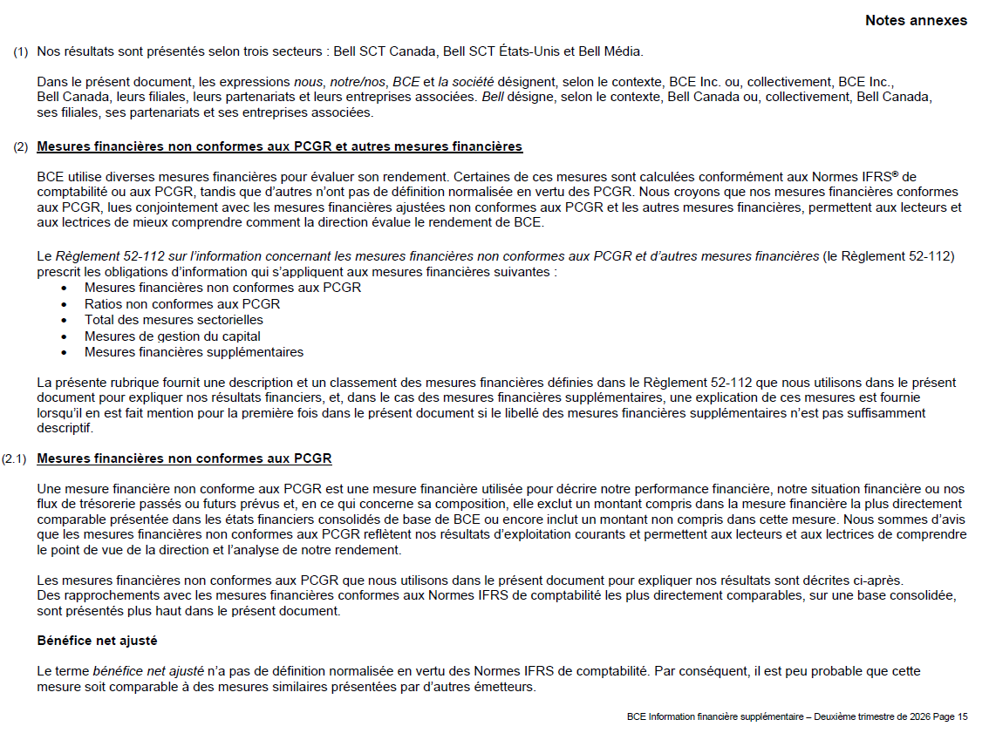

Notes annexes p16
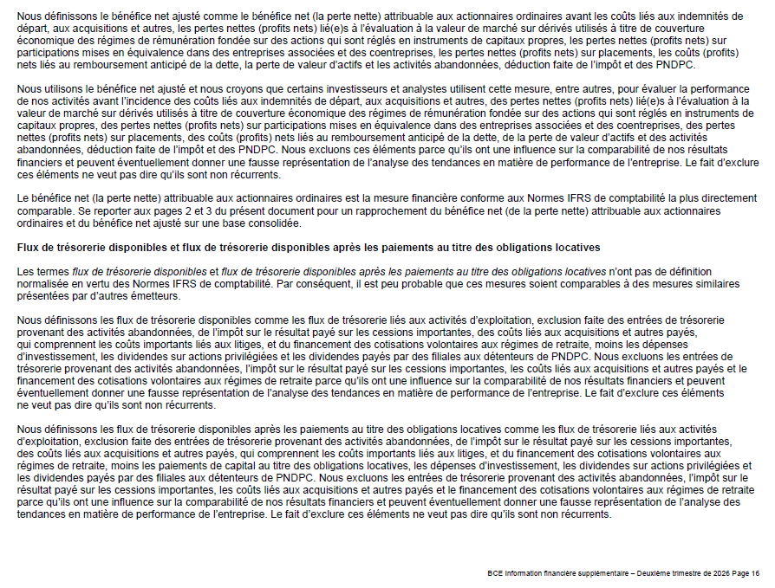

Notes annexes p17
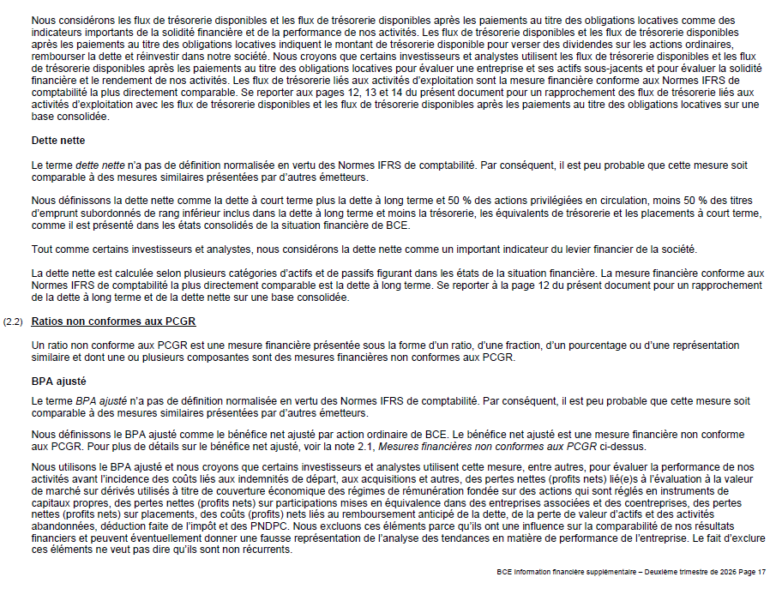

Notes annexes p18
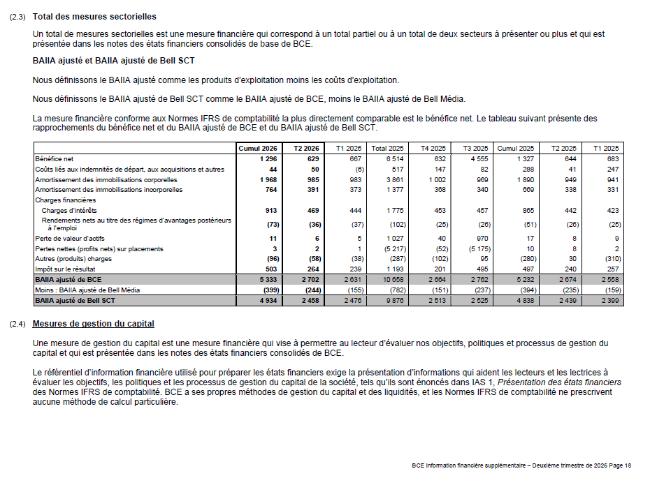

Notes annexes p19
